상품제안서
2026년형 K2 정품 방한용품 귀마개+넥워머 | 상품코드: S44133

 |  |  |  |  |  |  | 02-713-8555 | www.synergygift.co.kr
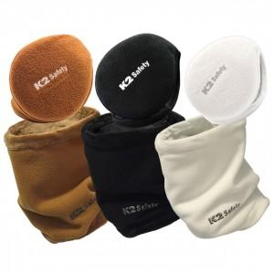 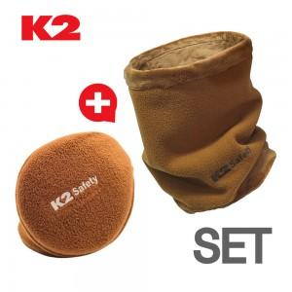 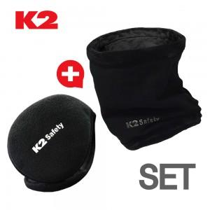

【상세/제작정보】

【인쇄/포장옵션】 | 스티커 / OPP(비닐)

【공급단가】 | 수량 | 20~ | 50~ | 100~ | 300~ | 1,000~
*VAT별도 | 블랙(품절) | 19,900원 | 18,700원 | 18,100원 | 17,400원 | 16,800원
 | 브라운 | 19,900원 | 18,700원 | 18,100원 | 17,400원 | 16,800원
 | 화이트 | 19,900원 | 18,700원 | 18,100원 | 17,400원 | 16,800원

【상품 URL】 | https://www.synergygift.co.kr:443/src/goods_detail.php?gdno=44133

